상품제안서
스탠다드 4in1 전동 자동 와인오프너 풀세트 | 상품코드: F22826

 |  |  |  |  |  |  | 02-412-0044 | www.easy1.co.kr
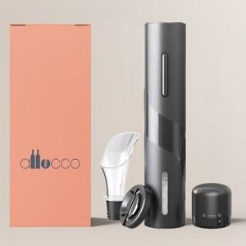 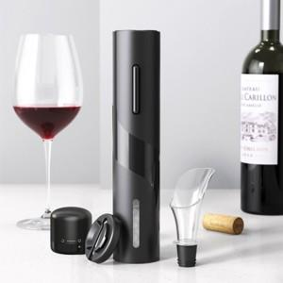

【상세/제작정보】

【인쇄/포장옵션】 | 레이저 / 포장지포장

【공급단가】 | 수량 | 100~ | 300~ | 500~ | 1,000~ | 3,000~
*VAT별도 | 건전지미포함 | 14,720원 | 14,370원 | 14,140원 | 13,800원 | 13,220원
 | 건전지포함 | 16,000원 | 15,620원 | 15,370원 | 15,000원 | 14,370원

【상품 URL】 | https://dev.easy1.co.kr:443/src/goods_detail.php?gdno=22826

